2020_02_data
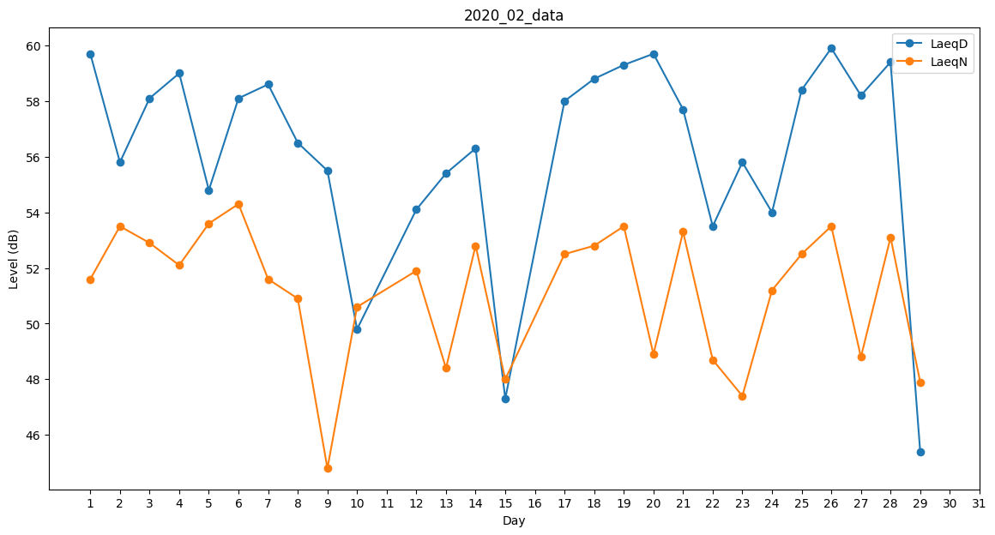
Day | LaeqD | LaeqN
1 | 59.7 | 51.6
2 | 55.8 | 53.5
3 | 58.1 | 52.9
4 | 59 | 52.1
5 | 54.8 | 53.6
6 | 58.1 | 54.3
7 | 58.6 | 51.6
8 | 56.5 | 50.9
9 | 55.5 | 44.8
10 | 49.8 | 50.6
11 | 55.7 | 0
12 | 54.1 | 51.9
13 | 55.4 | 48.4
14 | 56.3 | 52.8
15 | 47.3 | 48
16 | 44.6 | 0
17 | 58 | 52.5
18 | 58.8 | 52.8
19 | 59.3 | 53.5
20 | 59.7 | 48.9
21 | 57.7 | 53.3
22 | 53.5 | 48.7
23 | 55.8 | 47.4
24 | 54 | 51.2
25 | 58.4 | 52.5
26 | 59.9 | 53.5
27 | 58.2 | 48.8
28 | 59.4 | 53.1
29 | 45.4 | 47.9

